СП_Декабрь_2018
 |  | Производитель и поставщик: |  |  |  | минимальная сумма заказа: 5 000 руб. | введите данные для доставки: | ФИО:
 |  | ООО "Простая Наука" |  |  | Сумма заказа, с учетом акции | - ₽ |  | телефон:
 |  | https://shop.simplescience.ru |  |  |  |  |  | ТК:
 |  |  |  |  | вес (кг) | - |  | данные для доставки: (паспорт, адрес, конт.лицо)
 | Контактное лицо: Просветова Мария | prosvetova@simplescience.ru |  |  | объем (м3) | -
 |  | 8 (926) 248-88-61 |  |  | ЧЁРНАЯ ПЯТНИЦА до 14 декабря!

артикул | Наименование | фото | новинки / лидер продаж | примечание | краткое описание | заказ, шт | розница | для СП от 5.000р | для СП от 15.000р | для СП от 30.000р | Акция до 14 декабря
НОВОГОДНИЙ КОМПЛЕКТ: ПРОСТАЯ НАУКА
setNY-2019 | НОВОГОДНИЙ КОМПЛЕКТ 2019 | 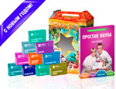 Новогодний комплект | НОВИНКА | 5-12 лет | В состав комплекта входят: - Книга "Простая Наука" - Наборы 10 шт: Фараонова змея, Лизун, Тянучка, Полимерные червяки, Горячий лед, Кристалл, Коллоидный сад, Голограмма, Жидкий ластик, Искусственный снег; - Подарочная упаковка |  | 2,950 | 1,500 | 1,500 | 1,500 | для СП до 14 декабря
НАБОРЫ "ЭКСПЕРИМЕНТЫ В КОРОБОЧКЕ
арт. 0301 | ФАРАОНОВА ЗМЕЯ | 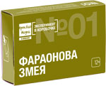 | ЛИДЕР ПРОДАЖ | от 12 лет | Черная извивающаяся змея вырастает из пламени прямо на глазах. |  | 195 | 130 | 93 | 93 | для СП до 14 декабря
арт. 0302 | ТЯНУЧКА Старое название ХЭНДГАМ | 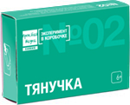 | ЛИДЕР ПРОДАЖ | от 6 лет | Делаем состав который становится то твердым, как камень, то тягучим, как резинка. |  | 195 | 130 | 93 | 93 | для СП до 14 декабря
арт. 0303 | ГОРЯЧИЙ ЛЁД | 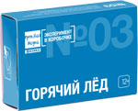 |  | от 12 лет | Изготавливаем раствор "горячего льда", который "замерзает" при комнатной температуре, при этом, еще и нагревается. |  | 195 | 130 | 93 | 93 | для СП до 14 декабря
арт. 0304 | ВУЛКАНЧИК | 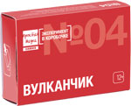 | ЛИДЕР ПРОДАЖ | от 12 лет | Извержение миниатюрного вулкана: огонь, пепел и вулканический тор. |  | 195 | 130 | 93 | 93 | для СП до 14 декабря
арт. 0305 | КРИСТАЛЛ | 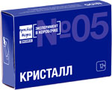 |  | от 12 лет | Выращиваем лазурно-синий монокристалл из сульфата меди. |  | 195 | 130 | 93 | 93 | для СП до 14 декабря
арт. 0306 | КОЛЛОИДЫЙ САД | 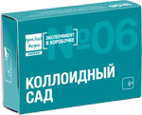 | ЛИДЕР ПРОДАЖ | от 6 лет | Прямо на глазах вырастает коллоидный сад из химических "водорослей". |  | 195 | 130 | 93 | 93 | для СП до 14 декабря
арт. 0307 | ГОЛОГРАММА | 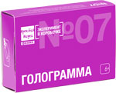 |  | от 6 лет | Видео 3D голограмма зависает над экраном смартфона и поражает воображение. |  | 195 | 130 | 93 | 93 | для СП до 14 декабря
арт. 0308 | ЖИДКИЙ ЛАСТИК Старое название ХИМИЧЕСКИЙ ЛАСТИК | 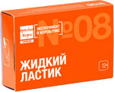 |  | от 12 лет | Химическая реакция без труда удаляет чернила от шариковой ручки. |  | 195 | 130 | 93 | 93 | для СП до 14 декабря
арт. 0309 | ИСКУССТВЕННЫЙ СНЕГ | 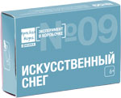 | ЛИДЕР ПРОДАЖ | от 6 лет | Содержимое набора превращается в 2 литра рассыпчатого, мягкого и теплого "снега". |  | 195 | 130 | 93 | 93 | для СП до 14 декабря
арт. 0310 | ЛИЗУН | 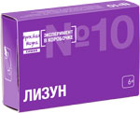 | ЛИДЕР ПРОДАЖ | от 6 лет | Сделай своими руками настоящего лизуна, которого приятно брать в руки и играть с ним. |  | 195 | 130 | 93 | 93 | для СП до 14 декабря
арт. 0311 | ОПЫТЫ С ШАРИКАМИ | 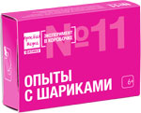 |  | от 6 лет | 10 увлекательных научных экспериментов с надувными воздушными шарами. |  | 195 | 130 | 93 | 93 | для СП до 14 декабря
арт. 0312 | ЭЛЕКТРО- МОТОРЧИК старое назмание СЕРДЦЕ НА БАТАРЕЙКЕ | 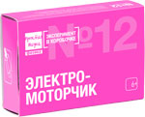 |  | от 6 лет | Поместив медное “сердце” в магнитное поле, вы заставите его вращаться с помощью электрического тока. |  | 195 | 130 | 93 | 93 | для СП до 14 декабря
арт. 0313 | ПОЛИМЕРНЫЕ ЧЕРВЯКИ | 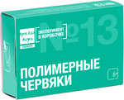 | ЛИДЕР ПРОДАЖ | от 6 лет | Из приготовленного раствора получаются длинные и прозрачные полимерные “червяки”, которые можно брать в руки и играть с ними. |  | 195 | 130 | 93 | 93 | для СП до 14 декабря
арт. 0314 | КАРТОФЕЛЬНАЯ БАТАРЕЙКА | 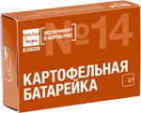 |  | от 6 лет | Превратите обыкновенный картофель в настоящую батарейку и зажгите светодиод. |  | 195 | 130 | 93 | 93 | для СП до 14 декабря
арт. 0315 | ГОРЯЩЕЕ ЖЕЛЕЗО | 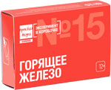 |  | от 12 лет | Многие считают, что металл не горит. Но при определенных условиях загорается даже железо. |  | 195 | 130 | 93 | 93 | для СП до 14 декабря
арт. 0316 | ОГНЕННАЯ НАДПИСЬ | 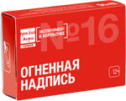 |  | от 12 лет | Как в мистических фильмах на листе бумаги появляется огненная надпись. |  | 195 | 130 | 93 | 93 | для СП до 14 декабря
арт. 0317 | ПУШИСТЫЙ РИФ | 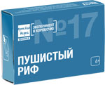 |  | от 6 лет | Вырастают причудливые "пушистые" кристаллы, очень похожие на кораллы. |  | 195 | 130 | 93 | 93 | для СП до 14 декабря
арт. 0318 | ПЕПЕЛЬНОЕ ДЕРЕВО | 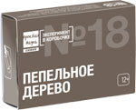 | ЛИДЕР ПРОДАЖ | от 12 лет | Огромное пепельное "дерево" будет расти перед Вами в течение 10 минут. |  | 195 | 130 | 93 | 93 | для СП до 14 декабря
арт. 0319 | СВЕТОФОР В ПРОБИРКЕ | 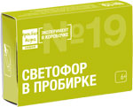 |  | от 6 лет | Жидкость будет менять свой цвет прямо на Ваших глазах. Реакцию можно перезапускать много раз. |  | 195 | 130 | 93 | 93 | для СП до 14 декабря
арт. 0320 | РАЗНОЦВЕТНОЕ ПЛАМЯ | 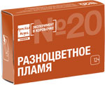 |  | от 12 лет | Вы сможете изменять цвет пламени, используя различные химические соединения. |  | 195 | 130 | 93 | 93 | для СП до 14 декабря
ТЕМАТИЧЕСКИЕ КОМПЛЕКТЫ
арт. 1371 | НОВОГОДНИЕ ЭКСПЕРИМЕНТЫ * наборы 6 шт * новогодняя шапочка * бенгальские огни * хлопушка | 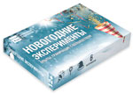 | НОВИНКА | от 6 лет | Комплект состоит из: - новогодняя шапочка - бенгальские огни - хлопушка - наборы 6 шт: Искусственный снег, Горячий лед, Голограмма, Пушистый риф, Горящее железо, Полимерные червяки |  | 1,950 | 1,300 | 950 | 950 | для СП до 14 декабря
арт. 1368 | ОГНЕННЫЕ ЭКСПЕРИМЕНТЫ * наборы 6 шт * негорючая поверхность * спички * очки защитные | 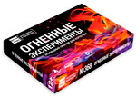 | НОВИНКА | от 12 лет | Комплект состоит из: - негорючая подложка - спички - очки защитные - наборы 6 шт: Фараонова змея, Вулканчик, Горящее железо, Огненная надпись, Пепельное дерево, Разноцветное пламя |  | 1,950 | 1,300 | 950 | 950 | для СП до 14 декабря
арт. 1367 | ЛАБОРАТОРИЯ ДЛЯ НАЧИНАЮЩИХ * наборы 6 шт * халат белый детский * очки защитные * перчатки | 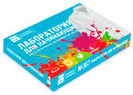 | НОВИНКА | от 6 лет | Комплект состоит из: - халат лабораторный детский - очки защитные - перчатки - наборы 6 шт: Тянучка, Коллоидный сад, Искусственный снег, Лизун, Полимерные червяки, Картофельная батарейка |  | 1,950 | 1,300 | 950 | 950 | для СП до 14 декабря
КОМПЛЕКТЫ НАБОРОВ "ЭКСПЕРИМЕНТЫ В КОРОБОЧКЕ"
арт. 1361 | ЮНЫЙ ХИМИК. Комплект химических опытов "Эксперимент в коробочке" |  | ЛИДЕР ПРОДАЖ | от 12 лет | В комплект входят 5 экспериментов: Фраонова змея, Вулканчик, Коллоидный сад, Жидкий ластик, Горящее железо |  | 975 | 650 | 475 | 475 | для СП до 14 декабря
арт. 1362 | ЮНЫЙ ФИЗИК. Комплект физических опытов "Эксперименты в коробочке" |  |  | от 12 лет | В комплект входят 5 экспериментов: Электромоторчик, Искусственный снег, Картофельная батарейка, Кристалл, Горячий лёд |  | 975 | 650 | 475 | 475 | для СП до 14 декабря
арт. 1363 | ОПЫТЫ ДЛЯ ДОШКОЛЬНИКОВ. Комплект простых и зрелищных опытов "Эксперименты в коробочке" |  | ЛИДЕР ПРОДАЖ | от 6 лет | В комплект входят 5 экспериментов: Тянучка, Голограмма, Лизун, Опыты с шариками, Полимерные червяки |  | 975 | 650 | 475 | 475 | для СП до 14 декабря
арт. 1365 | НАУЧНОЕ ШОУ Комплект опытов для проведения в домашних условиях |  |  | от 12 лет | В комплект входят 5 экспериментов: Огненная надпись, Пушистый риф, Пепельное дерево, Светофор в пробирке, Разноцветное пламя |  | 975 | 650 | 475 | 475 | для СП до 14 декабря
КНИГИ "ПРОСТАЯ НАУКА"
арт. 0001 | Том1. ПРОСТАЯ НАУКА Увлекательные опыты для детей | 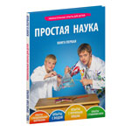 |  | 5-12 лет | В этой книге собраны самые интересные и простые детские опыты, которые можно повторить дома или на улице, с родителями и с друзьями. |  | 690 | 390 | 350 | 320
арт. 0002 | Том2. ПРОСТАЯ НАУКА Увлекательные опыты для детей | 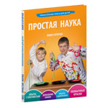 |  | 5-12 лет | С помощью этой книги можно устроить дома настоящую лабораторию, где пригодятся сода и уксус, капуста и марганцовка, крахмал и многие другие доступные "реактивы". |  | 690 | 390 | 350 | 320
арт. 0003 | Том3. ПРОСТАЯ НАУКА Увлекательные опыты для детей | 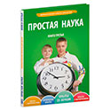 |  | 5-12 лет | Книга научит безопасно ставить опыты с электричеством, экспериментировать со звуком и магнитами, а так же создавать невероятные оптические иллюзии в своей собственной домашней лаборатории. |  | 690 | 390 | 300 | 300 | для СП до 14 декабря
арт. 0004 | Том4. ПРОСТАЯ НАУКА Увлекательные опыты для детей | 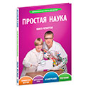 |  | 5-12 лет | Книга содержит множество практичных опытов, которые будут полезны в повседневной жизни. Например, как вывести чернила с рукава рубашки или как собрать весы из пластиковой бутылки. |  | 690 | 390 | 300 | 300 | для СП до 14 декабря
арт. 0009 | МАКАРОШИ Сказка для детей | 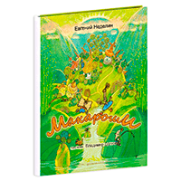 |  | 5-12 лет | МАКАРОШИ — симпатичные и забавные жители деревни Тестовка, расположенной на берегу речки, бегущей с Пельменных холмов. Однажды в их беззаботную жизнь ворвалось макаронное наводнение. А вот что было дальше, вы узнаете из книги. |  | 480 | 195 | 195 | 195 | для СП до 14 декабря
НАБОРЫ ЭКСПЕРИМЕНТОВ С КНИГАМИ "ПРОСТАЯ НАУКА"
арт. 0031 | Том1. ПРОСТАЯ НАУКА + Наборы 5 шт "Эксперименты в коробочке" | 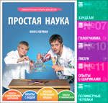 |  |  | Комплект состоит из первой книги "Простая Наука" и 5 шт наборов: - Тянучка - Голограмма - Лизун - Опыты с шариками - Полимерные червяки |  | 1,660 | 1,040 | 880 | 795
арт. 0032 | Том2. ПРОСТАЯ НАУКА + Наборы 5 шт "Эксперименты в коробочке" | 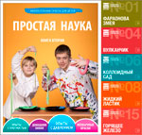 |  |  | Комплект состоит из второй книги "Простая Наука" и 5 шт наборов: - Фраонова змея - Вулканчик - Коллоидный сад - Жидкий ластик - Горящее железо |  | 1,660 | 1,040 | 880 | 795
арт. 0033 | Том3. ПРОСТАЯ НАУКА + Наборы 5 шт "Эксперименты в коробочке" | 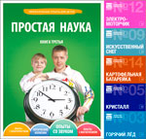 |  |  | Комплект состоит из третьей книги "Простая Наука" и 5 шт наборов: - Электромоторчик - Искусственный снег - Картофельная батарейка - Кристалл - Горячий лёд |  | 1,660 | 1,040 | 790 | 790 | для СП до 14 декабря
арт. 0034 | Том4. ПРОСТАЯ НАУКА + Наборы 5 шт "Эксперименты в коробочке" | 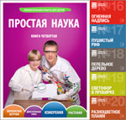 |  |  | Комплект состоит из четвертой книги "Простая Наука" и 5 шт наборов: - Огненная надпись - Пушистый риф - Пепельное дерево - Светофор в пробирке - Разноцветное пламя |  | 1,660 | 1,040 | 790 | 790 | для СП до 14 декабря

